Hoja1
Identificador | HU016
Nombre | Panel de Selección de Candidatos
Descripcion | Como empresa, quiero aceptar un postulado a una oferta de empleo proporcionando la información del candidato y la oferta, para avanzar en el proceso de contratación de forma ágil y eficiente.
Criterios de Aceptacion | "-La oferta laboral debe estar en funcionamiento para facilitar la aceptación de candidatos. -El campo que contiene la información del aspirante (nombre, experiencia, perfil) debe ser visible. -Es necesario que haya un botón "Aceptar postulado" habilitado únicamente cuando la oferta se encuentre activa y el postulado haya completado todos los campos necesarios en su perfil. -Cuando se pulsa el botón "Aceptar postulante", el sistema tiene la tarea de documentar la acción en la base de datos y emitir una notificación al candidato. -Si el aspirante ya ha sido admitido en otra propuesta, se debe exhibir un aviso de error: "El aspirante ya ha sido admitido en otra propuesta". -Al aceptar adecuadamente al candidato, el sistema debe redirigir a la compañía a una vista con los datos específicos del candidato. -Es necesario incorporar un botón de "Desestimar postulado" para que la compañía también tenga la posibilidad de rechazar a un candidato. -Al no aceptar un candidato, se debe exhibir un mensaje de confirmación: "¿Está convencido de no aceptar este aspirante?". -El sistema tiene que documentar la fecha y el momento en que se aceptó el postulado y crear un registro del proceso."
Mockups | 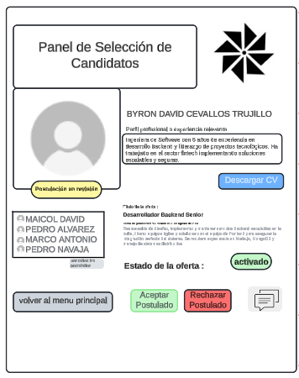
Autor | william

